a) planteamiento
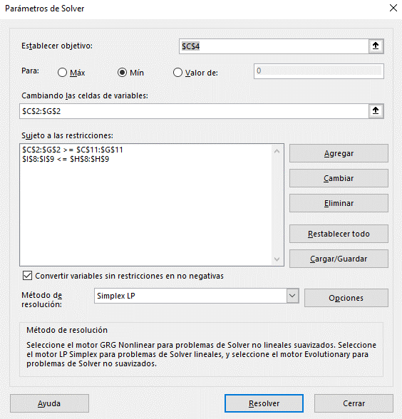
Función Objetivo |  | Paquete de Almendras | Paquete de Nueces | Paquete Gourmet | Paquete Fantasía | Paquete Económico
 | Variables | 1250 | 750 | 1000 | 500 | 1500
 | Coeficientes | 0.80 | 0.60 | 0.665 | 0.56 | 0.49
 | Costo | $3,130.00

Restricciones | Insumos | Paquete de Almendras | Paquete de Nueces | Paquete Gourmet | Paquete Fantasía | Paquete Económico | Disponible | Total
 | Almendras (lbs.) | 1 | 0 | 0.45 | 0.3 | 0.2 | 3000 | 2150
 | Nueces (lbs.) | 0 | 1 | 0.45 | 0.3 | 0.2 | 2000 | 1650
 | Cacahuates (lbs.) | 0 | 0 | 0.1 | 0.4 | 0.6 | Ilimitado | 1200
 | Demanda | 1250 | 750 | 1000 | 500 | 1500

e) planteamiento
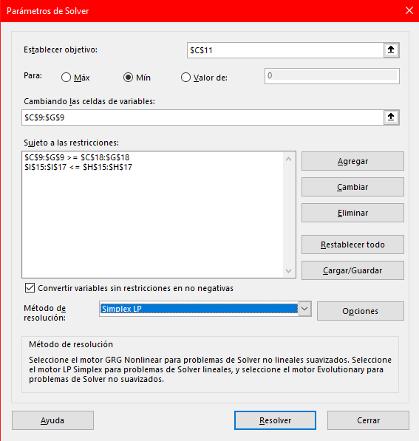

Función Objetivo |  | Paquete de Almendras | Paquete de Nueces | Paquete Gourmet | Paquete Fantasía | Paquete Económico
 | Variables | 1250 | 750 | 1000 | 1000 | 1500
 | Coeficientes | 0.80 | 0.60 | 0.665 | 0.56 | 0.49
 | Costo | $3,410.00

Restricciones | Insumos | Paquete de Almendras | Paquete de Nueces | Paquete Gourmet | Paquete Fantasía | Paquete Económico | Disponible | Total
 | Almendras (lbs.) | 1 | 0 | 0.45 | 0.3 | 0.2 | 3000 | 2300
 | Nueces (lbs.) | 0 | 1 | 0.45 | 0.3 | 0.2 | 2000 | 1800
 | Cacahuates (lbs.) | 0 | 0 | 0.1 | 0.4 | 0.6 | 2000 | 1400
 | Demanda | 1250 | 750 | 1000 | 1000 | 1500

